Section 1 - Informations
Rapport : Informations

Règlement sur l'intégration de contenu à faible intensité carbone dans l'essence et le carburant diesel

Préambule
Ce formulaire doit être utilisé par tout distributeur d'essence ou de carburant diesel au sens du Règlement sur l'intégration de contenu à faible intensité carbone dans l'essence et le carburant diesel.

Tous les renseignements fournis dans ce présent formulaire de rapport annuel ont un caractère confidentiel selon la Loi sur l’accès aux documents des organismes publics et sur la protection des renseignements personnels.

Le Ministère s’engage à en restreindre l’accès aux seules personnes dûment autorisées à les utiliser et à en disposer dans le respect de la Loi.

Informations du contact − Instructions
1. | Remplir cette feuille avec les informations et les coordonnées du distributeur, ainsi que celles du représentant qui soumet le formulaire.

2. | Choisir l'année de conformité avec la liste déroulante et sélectionner le(s) type(s) de carburant(s) déclaré(s).
3. | Remplir la feuille « Section 1 – Informations déclarants » avec les informations relatives aux signataires des déclarations.

4. | Remplir l'ensemble des feuilles « Section 2 » pour l'exigence d'intégration dans l'essence.
5. | Remplir l'ensemble des feuilles « Section 3 » pour l'exigence d'intégration dans le carburant diesel.
6. | Si des volumes ont été distribués à un client en zone assujettie et que ce dernier les a redistribués en zone A ou B, ces volumes peuvent être exclus à la Section 2 ou 3 – Exclusion (essence ou carburant diesel). Le distributeur doit alors remplir la feuille « Attestation d'exclusion » avec la signature du représentant du client, soit en imprimant cette feuille puis en la numérisant en format PDF, soit en signant électroniquement le document PDF.

7. | Si des volumes ont été exportés, remplir la feuille « Attestation d'exportation » avec la signature du représentant du client, soit en imprimant cette feuille puis en la numérisant en format PDF, soit en signant électroniquement le document PDF.

8. | Signer la déclaration d'ingénieur en convertissant la feuille « Déclaration de l'ingénieur » en format PDF, puis en signant électroniquement le document PDF.

9. | Signer la déclaration de vérification des crédits en convertissant la feuille « Déclaration des crédits » en format PDF, puis en signant électroniquement le document PDF.

10. | Signer le rapport rempli soit en convertissant la feuille « Section 1 – Informations » en format PDF et en signant électroniquement le document PDF, soit en imprimant cette feuille, en la signant, puis en la numérisant en format PDF.

11. | Parapher l'ensemble des feuilles en format PDF de la « Section 2 » et de la « Section 3 » par l'ingénieur ou le comptable agréé ayant signé la déclaration des crédits.

12. | Soumettre le rapport rempli et signé en format PDF et Excel par courriel à l'adresse suivante : reglement.cfic@economie.gouv.qc.ca.

Note 1 : |  | Les cases ombragées sont calculées automatiquement, alors que les entrées doivent être effectuées dans les cases sans ombrage.

Note 2 : |  | La feuille « Définitions » est un aide-mémoire qui fournit un résumé de certains termes utilisés dans ce formulaire, et faisant référence au Règlement et à l'Arrêté.

Note 3 : |  | Une liste de validation est disponible comme aide-mémoire (voir feuille « Liste de vérification »).

Identification et coordonnés du distributeur

Nom du distributeur

no Bureau |  |  | Numéro civique |  | Rue, case postale

Ville |  |  | Province |  | Pays | Code Postal

Prénom et nom de la personne-ressource

Titre ou fonction |  |  | Courriel |  | Téléphone | Téléphone (no poste)

Identification du représentant signataire du rapport

Nom |  |  | Prénom |  | Ordre professionnel* | no membre*

 |  |  |  |  | * si applicable | * si applicable
Titre ou fonction |  |  | Courriel |  | Téléphone | Téléphone (no poste)

Obligation de déclaration

Année de conformité |  |  | 2025

Carburant(s) déclaré(s) |  |  | Essence
 |  |  | Carburant diesel

 |  |  | J'atteste que les informations contenues dans ce rapport sont véridiques et conformes à mes connaissances actuelles.

 |  |  | Je comprends que je peux être tenu de fournir des pièces justificatives sur demande du Ministre.

 |  | Signature :

 |  | Date : |  | (utiliser ce format : année-mois-jour)

Section 1 - Inform. déclarants
Rapport : Information – déclarants

Règlement sur l'intégration de contenu à faible intensité carbone dans l'essence et le carburant diesel

Informations relatives aux signataires des déclarations

 | Nom, Prénom | Titre ou fonction | no membre | Type de déclaration
 |  |  |  | Intensité carbone* | Crédits

1

2

3

4

5

6

7

8

9

10

11

12

13

14

15

16

17

18

19

20

21

* | Indiquer le (ou les) type(s) de contenu à faible intensité carbone (IC) et la (ou les) IC inclus dans la déclaration.

Déclaration de l'ingénieur - IC
Déclaration de l'ingénieur : Article 13 – Intensité carbone

Règlement sur l'intégration de contenu à faible intensité carbone dans l'essence et le carburant diesel

Renseignements
Le distributeur doit transmettre au ministre une déclaration d'un ingénieur membre de l'Ordre des ingénieurs du Québec (OIQ) attestant que le calcul de l'intensité carbone a été réalisé conformément aux dispositions du Règlement sur l’intégration de contenu à faible intensité carbone dans l’essence et le carburant diesel, ainsi que de l'Arrêté du ministre de l’Énergie et des Ressources naturelles concernant les méthodes et les outils de mesure pour l’application du Règlement sur l’intégration de contenu à faible intensité carbone dans l’essence et le carburant diesel.

Identification de l'ingénieur

Nom de l'entreprise | Nom |  | Prénom | no membre OIQ

Titre ou fonction | Courriel |  |  | Téléphone

Bureau | Numéro civique |  | Rue, case postale

Ville | Province |  | Pays | Code Postal

Déclaration de l'ingénieur
J'atteste que le(s) calcul(s) de l'intensité carbone a (ont) été réalisé(s) conformément aux exigences du Règlement et de l'Arrêté du ministre de l'Énergie et des Ressources naturelles concernant les méthodes et les outils de mesure pour l'application du Règlement sur l'intégration de contenu à faible intensité carbone dans l'essence et le carburant diesel.

Signature :

Date : |  | (utiliser ce format : année-mois-jour)

Dispositions pénales
Quiconque, dans le cadre de l'application de la Loi sur les produits pétroliers et de ses règlements, inscrit des données fausses ou trompeuses dans un registre ou un document, fait une déclaration fausse ou trompeuse au ministre ou à tout autre personne ou organisme, ou participe à une telle déclaration ou à une telle inscription, commet une infraction et est passible, dans le cas d'une personne physique, d'une amende de 5 000 $ à 125 000 $ et, dans les autres cas, d'une amende de 10 000 $ à 250 000 $ (chapitre P-30.01, a.103).

Commentaires de l'ingénieur (cette section doit notamment contenir la liste des contenus à faible intensité carbone, des matières premières et des valeurs d'intensité carbone visés par la présente déclaration)

Déclaration des crédits
Déclaration d'ingénieur ou de comptable agréé : Article 8 – Crédits

Règlement sur l'intégration de contenu à faible intensité carbone dans l'essence et le carburant diesel

Renseignements
Le distributeur doit transmettre au ministre une déclaration d'un ingénieur membre de l'Ordre des ingénieurs du Québec (OIQ) ou d'un comptable agréé membre de l'Ordre des comptables professionnels agréés du Québec (CPA) attestant que les crédits ont été établis conformément aux règles établies au chapitre II du Règlement et de l'Arrêté. Note : La déclaration vise la vérification des valeurs utilisées pour réaliser le calcul des crédits (Partie E – Section 2 et Section 3). Le calcul lui-même n'exige pas de vérification puisque le tableur calcule automatiquement les crédits.

Identification du déclarant

Nom de l'entreprise | Nom |  | Prénom | no membre

Ordre professionnel | Courriel |  |  | Téléphone

Bureau | Numéro civique |  | Rue, case postale

Ville | Province |  | Pays | Code Postal

Déclaration
J'atteste que les valeurs utilisées pour la création des crédits ont été comptabilisées conformément aux règles établies dans le Règlement sur l'intégration de contenu à faible intensité carbone dans l'essence et le carburant diesel et l'Arrêté du ministre de l'Énergie et des Ressources naturelles concernant les méthodes et les outils de mesure pour l'application du Règlement sur l'intégration de contenu à faible intensité carbone dans l'essence et le carburant diesel.

Signature :

Date : |  | (utiliser ce format : année-mois-jour)

Dispositions pénales
Quiconque, dans le cadre de l'application de la Loi sur les produits pétroliers et de ses règlements, inscrit des données fausses ou trompeuses dans un registre ou un document, fait une déclaration fausse ou trompeuse au ministre ou à tout autre personne ou organisme, ou participe à une telle déclaration ou à une telle inscription, commet une infraction et est passible, dans le cas d'une personne physique, d'une amende de 5 000 $ à 125 000 $ et, dans les autres cas, d'une amende de 10 000 $ à 250 000 $ (chapitre P-30.01, a.103).
...

Section 2-Déclaration d'essence
Rapport : Déclaration Essence

Règlement sur l'intégration de contenu à faible intensité carbone dans l'essence et le carburant diesel

Instructions
1. | Afin de respecter les exigences pour la rédaction du rapport concernant l'intégration de contenu à faible intensité carbone dans l'essence, veuillez remplir cette feuille (Section 2 – Déclaration d'essence) ainsi que celle identifiée « Section 2 – Exclusions d'essence ».

2. | Défiler vers le bas à la partie A – « Contenu à faible intensité carbone », et entrer l'information des contenus à faible intensité carbone dans le tableau ci-dessous.

3. | Défiler vers le bas à la partie B – « Crédits ». Lorsque cela est applicable, entrer l'information des crédits achetés, vendus et reportés.
...

Section 2-Exclusions d'essence
Rapport :
Exclusions Essence

Règlement sur l'intégration de contenu à faible intensité carbone dans l'essence et le carburant diesel

Total annuel

Exclusions pour l'essence distribuée ou utilisée au Québec | Fossile | Éthanol** | Fossile + Éthanol

 | (litres) | (litres) | (litres)
Zone A – 01 – Bas-Saint-Laurent
Zone A – 02 – Saguenay−Lac-Saint-Jean
...

Section 3-Déclaration de diesel
Rapport :
Déclaration Carburant diesel

Règlement sur l'intégration de contenu à faible intensité carbone dans l'essence et le carburant diesel

Instructions
1. | Afin de respecter les exigences pour la rédaction du rapport concernant l'intégration de contenu à faible intensité carbone dans le carburant diesel, veuillez remplir cette feuille (Section 3 – Déclaration de diesel) ainsi que celle identifiée « Section 3 – Exclusions de diesel ».

2. | Défiler vers le bas à la partie A – « Contenu à faible intensité carbone ». Lorsque c'est applicable, entrer l'information des contenus à faible intensité carbone dans le tableau ci-dessous.

3. | Défiler vers le bas à la partie B – « Crédits ». Lorsque cela est applicable, entrer l'information des crédits achetés, vendus et reportés.
...

Section 3-Exclusions de diesel
Rapport :
Exclusions Carburant diesel

Règlement sur l'intégration de contenu à faible intensité carbone dans l'essence et le carburant diesel

Total annuel

Exclusions pour le carburant diesel | Fossile | CFIC* intégré** | CFIC* + Fossile

 | (litres) | (litres) | (litres)
Zone A – 01 – Bas-Saint-Laurent
Zone A – 02 – Saguenay–Lac-Saint-Jean
...

Attestation d'exclusion
Attestation d’exclusion : Carburants distribués en zone A

A) Identification des parties
Distributeur de carburants :
 |  | Nom et adresse du distributeur
Client ayant acquis et redistribué en zone A les volumes provenant du distributeur

Nom du client :
Nom du représentant :
Titre du représentant :
Adresse :
...
 | (litres) |  | (litres) | (litres) |  | (litres)
09 – Côte-Nord
10 – Nord-du-Québec
11 – Gaspésie–Îles-de-la-Madeleine
Total
* Ces régions sont partiellement incluses dans la Zone A, référer à la carte "Zone d'exclusion de contenu à faible intensité carbone dans l'essence et le carburant diesel" pour le détail de la zone.

E) Attestation du Client
Par la présente, j'atteste que notre entreprise a acquis de ce distributeur les volumes de carburant mentionnés ci-dessus et a redistribué ces volumes pour consommation en zone A au cours de la période visée.
 |  |  |  |  | / | /
Signature du représentant du client |  |  |  | Date (année / mois / jour)
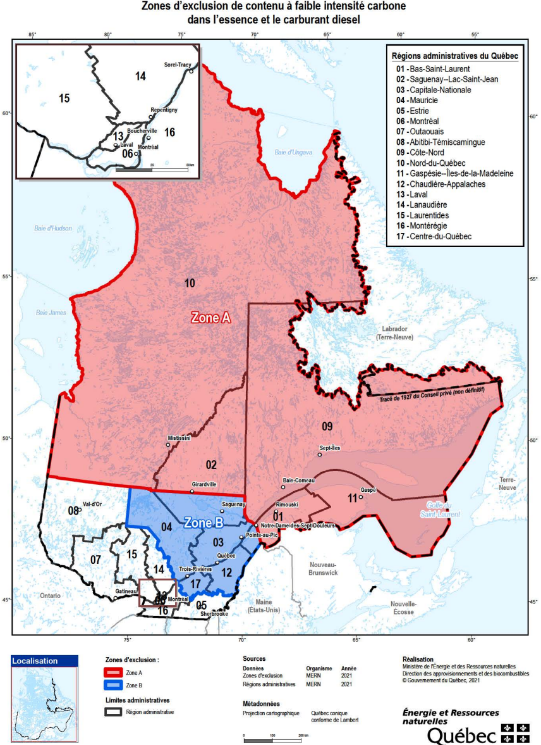
Veuillez convertir cette attestation en format PDF

Pour information
Carte des zones d'exclusions:

Attestation d'exportation
Attestation d'exportation: Essence ou carburant diesel vendus hors Québec

A) Identification des parties
Distributeur de carburants :
 | Nom et adresse du distributeur
Client ayant acquis ou redistribué hors Québec les volumes provenant du distributeur
Nom du client :
Nom du représentant :
Titre du représentant :
Adresse :

Téléphone :
Adresse courriel :
...

Liste de vérification
Aide au Rapport : Liste de vérification
Règlement sur l'intégration de contenu à faible intensité carbone dans l'essence et le carburant diesel

Liste de vérification

 |  | Complété | Ne s'applique pas

 | Feuille « Section 1 – informations »
 | Entrée des renseignements du distributeur et du représentant du distributeur.

 | Signature électronique de la feuille et production du fichier Excel et du document en format PDF.
...

Définitions
Aide au Rapport :
Définitions
Règlement sur l'intégration de contenu à faible intensité carbone dans l'essence et le carburant diesel

Définitions

En cas de divergence, les termes et les définitions du Règlement (RLRQ, chapitre P-30.01, r.0.1) et de l'Arrêté (RLRQ, chapitre P-30.01, r.0.2) prévalent sur ceux utilisés dans le présent rapport.

Règlement | Règlement sur l’intégration de contenu à faible intensité carbone dans l’essence et le carburant diesel.
...

